Clusters
Definición de Clusters

Prioridad 0 :: Herramientas que no aplican acorde a los intereses de la evaluación
Incluye herramientas: (a) no disponibles, (b) discontinuadas, (c) que no se pueden usar como herramientas RPA aisladas (ej: RPA es un módulo dentro de una herramienta de desarrollo low-code)

Prioridad 1 :: Herramientas con nivel de interés bajo; no serán consideradas para su evaluación
Incluye herramientas: (a) Cloud exclusivas (no permiten instalación On Premise), (b) inmaduras (versiones menores a 2.0), (c) con muy poca información para permitir una evaluación adecuada, (d) que requieren entorno Linux/UNIX u otros completamente propietarios (ej. Oracle), (e) sin presencia regional ni calificadas por Gartner/Forrester

Prioridad 2 :: Herramientas con nivel de interés medio; podrían llegar a ser consideradas para su evaluación
Incluye herramientas: (a) calificadas en Gartner/Forrester, aún sin información suficiente o presencia regional, pero sin entorno Microsoft o cloud privada exclusivamente, (b) con poca información o que cumplen algunas características, pero con presencia regional

Prioridad 3 :: Herramientas con nivel de interés alto; deberían ser consideradas para su evaluación
Incluye herramientas: (a) que cumplen con las características más relevantes

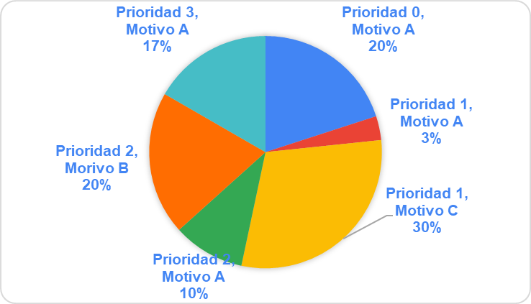
Prioridad | #Herramientas
0 | 6
1 | 10
2 | 9
3 | 5
TOTAL | 30

Características más relevantes (ORT)

Soporte para bases de datos locales (SQL Server, Oracle) |  | Oracle
Soporte Sistemas Operativos(Windows/Linux) |  | Windows
Instalación |  | Local/distribuida o cloud on-premise
Documentación disponible y completa de la herramienta |  | SI
Representacion y soporte regional |  | SI (no excluyente)
Posee mecanismos de autenticación |  | LDAP, particularmente con Active Directory
Soporte para diferentes interfaces (web, escritorio, APIs). |  | Soporta apps de escritorio desarrolladas en Visual Basic 6.0 y Web (funcional en Edge, Chrome y Firefox)
Capacidad de la herramienta para integrarse con sistemas existentes (ERP, CRM, bases de datos, etc.). |  | Generación de PDF y envío de correo

